よしうみいきいき館
《ご予約書》道の駅よしうみいきいき館 当日・土日祝日連絡先TEL：0897-84-3710
御社名 |  |  |  |  | 様 |  | 団体情報 | フリガナ |  |  |  |  |  |  |  |  |  |  |  |  |  |  | 様
 |  |  |  |  |  |  |  | 団体名
ご担当者名 |  |  |  |  | 様 |  |  | 利用日 |  | 年 |  | 月 | 日 | （ |  | ) | お客様の人数 | 大人(18歳以上) 名/中高生 名 小学生 名/小学生未満 名
ご 住 所
電話番号 |  |  | F A X |  |  |  |  | 当日緊急連絡先 | 選択ください。 |  |  |  | 様 | TEL： |  |  |  |  | 同行者 | 添乗員 名/乗務員 名/ガイド 名
メールアドレス

ご予約内容 | 【しまなみ来島海峡遊覧船】 |  |  |  |  |  |  |  | 【ご昼食内容】
 |  | ご利用内容(1隻定員42名) |  |  |  | 出航時間 |  |  |  |  | ご利用内容 |  |  |  |  | 開始時間 |  |  |  | メニュー
 |  | 通常コース (所要時間:約50分) | 大人(18歳以上)2,000円 中高校生1,800円 小学生1,000円/小学生未満 ※(1)(2) |  |  |  |  |  |  |  | 海鮮七輪バーベキュー ご昼食 |  |  |  |  |  |  |  |  |  |  | オプション選択してください。
 |  | 上陸コース | 大人(18歳以上)2,700円 中高校生2,500円 小学生1,000円/小学生未満 ※(1)(2) |  |  |  |  |  |  |  | レストラン ご昼食
 |  | 上陸コースを選択してください |  |  |  |  |  |  |  |  | 立寄り/自由食 ※ご利用予定の方に丸をしてください。 |  |  |  |  |  |  |  |  | 【自由食について】 ・お席の確保はしておりません。・状況により提供までにお待ちいただく場合がございます。・手数料のお戻しはございません。
 |  |  |  |  |  |  |  |  | 添乗員食 |  |  |  |  | 必要数 |  |  |  | 乗務員食 |  |  |  | 必要数
※(1)団体割引…料金発生人員が10名以上で団体割引適用(上記金額より10%引) (2)小学生未満は最大10名まで無料(11名以上の場合、11名から1名につき小学生料金適用)
ご精算 | 精算方法(食事/遊覧船) |  |  | ドリンク精算方法 |  |  |  |  |  | 添乗員食乗務員食精算方法 |  |  |  |  |  |  | 取消料規定（取消及び取消を含む変更）
 |  |  |  |  |  |  |  |  |  |  |  |  |  |  |  |  | 利用日の前日(3)に解除する場合 |  |  |  |  |  | 20%
 | クーポン名： |  |  | クーポン名： |  |  |  |  |  | クーポン名： |  |  |  |  |  |  | 利用日当日に解除する場合 |  |  |  |  |  | 100%
 | 現金支払い者： |  |  | 現金支払い者： |  |  |  |  |  | 現金支払い者： |  |  |  |  |  |  | ※お申し出の対象期間は、弊社「本社予約受け部署」の営業日（土・日・祝定休日）及び営業時間（9:00～17:00）内とさせていただきます。 ※（3）弊社「本社予約受け部署」の営業日の関係で利⽤日の前日が土・日・祝日に当たる場合は、利⽤日前の最終営業日を「前日」 とさせていただきます。
※上記項目の色が付いている部分はプルダウンより選択してください。
※催行日の2週間前を目途に最終確認のご連絡をお願いいたします。 |  |  |  |  |  |  |  |  |  |  |  |  |  |  | 【予約受付】 株式会社しまなみ |  |  |  |  |  | 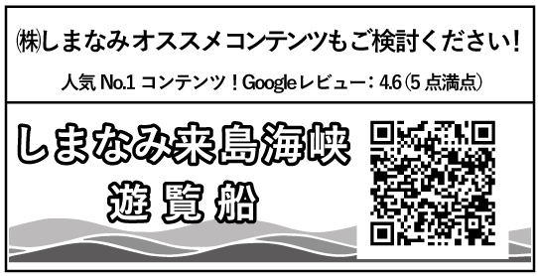 船のPNG
備考欄 |  |  |  |  | 変更・取消欄
 |  |  |  |  |  |  |  |  |  |  |  |  |  |  | 担 当：
 |  |  |  |  |  |  |  |  |  |  |  |  |  |  | Mail： |  | s7338@imabari-shimanami.jp
 |  |  |  |  |  |  |  |  |  |  |  |  |  |  | TEL：0898-25-7338FAX：0898-22-6857 営業時間 9：00～17：00（定休日…土日祝日）

